ER図
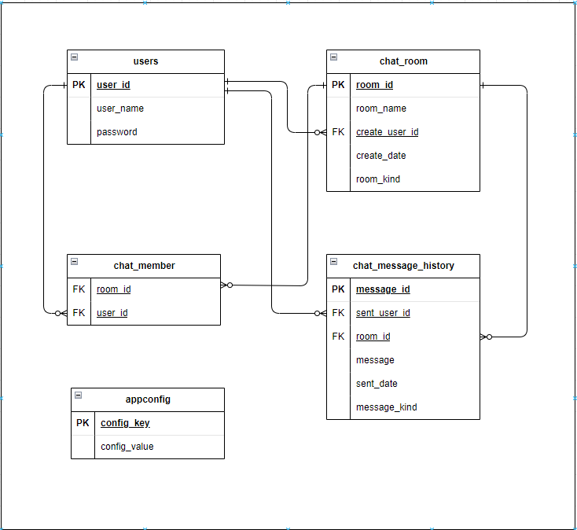
テーブル物理名 | テーブル論理名 | テーブル論理名
appconfig | アプリ定義テーブル | アプリで使う情報を定義
users | ユーザーテーブル | ユーザーの認証に必要な情報
chat_room | チャットルームテーブル | チャットを実施する部屋単位の情報
chat_member | チャットメンバーテーブル | チャットルームごとに関連するメンバー情報をユーザーと紐づけ
chat_message_history | チャットメッセージ履歴テーブル | チャットルームごとに行われたチャット情報を履歴として管理するテーブル

